Solicitud gráfica
 | Área: | Matemáticas |  |  | Fecha:
 | Grado: | 11
 | Título del tema: | Expresa racionales como fracción de enteros |  |  | ¿Cuaderno de estudio o recurso? | Recurso
 | Editor: |  |  |  | Motor del recurso | M7A

 | Código guión o recurso: | MA_11_01_REC2_CO | ← Para determinar este código, visite la hoja de Ayuda
 |  |  |  |  | ESPECIFICACIÓN DE ARCHIVOS A ENTREGAR
Núm. | Archivo Shutterstock o ruta en web | Imagen para: | Tipo | Ubicación de la imagen en el recurso M7A | Nombre imagen SMALL | Tamaño imagen SMALL | Nombre imagen ZOOM | Tamaño imagen ZOOM | Descripción | Observaciones
IMG01 | 82853131 | Recurso M7A | Fotografía | Contenido | MA_11_01_REC2_CO_IMG01n.png | 286 x 286 px | MA_11_01_REC2_CO_IMG01a.png | 500 x 500 px | estudiante pensando | ninguna
IMG02 | ver descripción de la imagen | Recurso M7A | Fotografía | Respuesta | MA_11_01_REC2_CO_IMG02.png | 110 x 110 px |  |  | 2
IMG03 | ver descripción de la imagen | Recurso M7A | Fotografía | Respuesta | MA_11_01_REC2_CO_IMG03.png | 110 x 110 px |  |  | 3
IMG04 | ver descripción de la imagen | Recurso M7A | Fotografía | Respuesta | MA_11_01_REC2_CO_IMG04.png | 110 x 110 px |  |  | 4
IMG05 | ver descripción de la imagen | Recurso M7A | Fotografía | Respuesta | MA_11_01_REC2_CO_IMG05.png | 110 x 110 px |  |  | 5
IMG06 | ver descripción de la imagen | Recurso M7A | Fotografía | Contenido | MA_11_01_REC2_CO_IMG06n.png | 286 x 286 px | MA_11_01_REC2_CO_IMG06a.png | 500 x 500 px | imagen de la pregunta 2, 12/3 en gráfica | 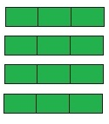
IMG07 | ver descripción de la imagen | Recurso M7A | Fotografía | Respuesta | MA_11_01_REC2_CO_IMG07.png | 110 x 110 px |  |  | 3
IMG08 | ver descripción de la imagen | Recurso M7A | Fotografía | Respuesta | MA_11_01_REC2_CO_IMG08.png | 110 x 110 px |  |  | 12
IMG09 | ver descripción de la imagen | Recurso M7A | Fotografía | Respuesta | MA_11_01_REC2_CO_IMG09.png | 110 x 110 px |  |  | DOCE TERCIOS
IMG10 | ver descripción de la imagen | Recurso M7A | Fotografía | Respuesta | MA_11_01_REC2_CO_IMG10.png | 110 x 110 px |  |  | CUATRO TERCIOS
IMG11 | ver descripción de la imagen | Recurso M7A | Fotografía | Contenido | MA_11_01_REC2_CO_IMG11n.png | 286 x 286 px | MA_11_01_REC2_CO_IMG11a.png | 500 x 500 px | imagen de la pregunta 3, 30/10 en gráfica | 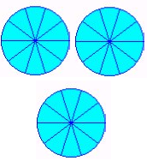
IMG12 | ver descripción de la imagen | Recurso M7A | Fotografía | Respuesta | MA_11_01_REC2_CO_IMG12.png | 110 x 110 px |  |  | 30/10 y equivale a 3 | 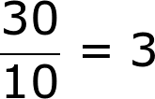
IMG13 | ver descripción de la imagen | Recurso M7A | Fotografía | Respuesta | MA_11_01_REC2_CO_IMG13.png | 110 x 110 px |  |  | a. 3 y equivale a 30/10. | 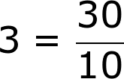
IMG14 | ver descripción de la imagen | Recurso M7A | Fotografía | Respuesta | MA_11_01_REC2_CO_IMG14.png | 110 x 110 px |  |  | a. 10/30 y equivale a 3. | 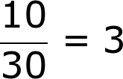
IMG15 | ver descripción de la imagen | Recurso M7A | Fotografía | Respuesta | MA_11_01_REC2_CO_IMG15.png | 110 x 110 px |  |  | a. 3 y equivale a 10/30. | 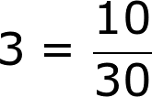
IMG16 | ver descripción de la imagen | Recurso M7A | Fotografía | Contenido | MA_11_01_REC2_CO_IMG16n.png | 286 x 286 px | MA_11_01_REC2_CO_IMG16a.png | 500 x 500 px | imagen de la pregunta 4, 23/10 en gráfica
IMG17 | ver descripción de la imagen | Recurso M7A | Fotografía | Respuesta | MA_11_01_REC2_CO_IMG17.png | 110 x 110 px |  |  | a. adicionar 10/7 | 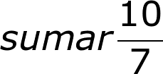
IMG18 | ver descripción de la imagen | Recurso M7A | Fotografía | Respuesta | MA_11_01_REC2_CO_IMG18.png | 110 x 110 px |  |  | sustraer 3/10 | 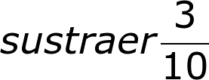
IMG19 | ver descripción de la imagen | Recurso M7A | Fotografía | Respuesta | MA_11_01_REC2_CO_IMG19.png | 110 x 110 px |  |  | a. adicionar 8/10 | 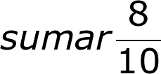
IMG20 | ver descripción de la imagen | Recurso M7A | Fotografía | Respuesta | MA_11_01_REC2_CO_IMG20.png | 110 x 110 px |  |  | a. sustraer 10/3 | 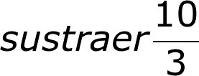
IMG21 | 88490350 | Recurso M7A | Fotografía | Contenido | MA_11_01_REC2_CO_IMG21n.png | 286 x 286 px | MA_11_01_REC2_CO_IMG21a.png | 500 x 500 px | Dos estudiantes pensando | ninguna
IMG22 | ver descripción de la imagen | Recurso M7A | Fotografía | Respuesta | MA_11_01_REC2_CO_IMG22.png | 110 x 110 px |  |  | 16
IMG23 | ver descripción de la imagen | Recurso M7A | Fotografía | Respuesta | MA_11_01_REC2_CO_IMG23.png | 110 x 110 px |  |  | 18
IMG24 | ver descripción de la imagen | Recurso M7A | Fotografía | Respuesta | MA_11_01_REC2_CO_IMG24.png | 110 x 110 px |  |  | 17
IMG25 | ver descripción de la imagen | Recurso M7A | Fotografía | Respuesta | MA_11_01_REC2_CO_IMG25.png | 110 x 110 px |  |  | 2
IMG26 | ver descripción de la imagen | Recurso M7A | Fotografía | Contenido | MA_11_01_REC2_CO_IMG26n.png | 286 x 286 px | MA_11_01_REC2_CO_IMG26a.png | 500 x 500 px | imagen de la pregunta 6, 26/4 en gráfica | 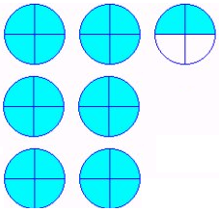
IMG27 | ver descripción de la imagen | Recurso M7A | Fotografía | Respuesta | MA_11_01_REC2_CO_IMG27.png | 110 x 110 px |  |  | a. adicionar 4/2 | 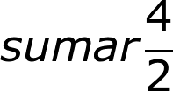
IMG28 | ver descripción de la imagen | Recurso M7A | Fotografía | Respuesta | MA_11_01_REC2_CO_IMG28.png | 110 x 110 px |  |  | adicionar 4/8 | 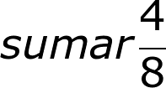
IMG29 | ver descripción de la imagen | Recurso M7A | Fotografía | Respuesta | MA_11_01_REC2_CO_IMG29.png | 110 x 110 px |  |  | a. sustraer 4/2 | 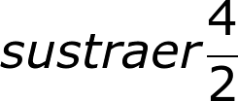
IMG30 | ver descripción de la imagen | Recurso M7A | Fotografía | Respuesta | MA_11_01_REC2_CO_IMG30.png | 110 x 110 px |  |  | a. sustraer 1/3 | 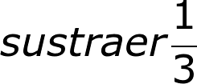
IMG31 | ver descripción de la imagen | Recurso M7A | Fotografía | Contenido | MA_11_01_REC2_CO_IMG31n.png | 286 x 286 px | MA_11_01_REC2_CO_IMG31a.png | 500 x 500 px | imagen de la pregunta 7, 24/4 en gráfica | 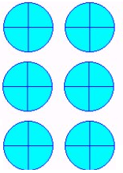
IMG32 | ver descripción de la imagen | Recurso M7A | Fotografía | Respuesta | MA_11_01_REC2_CO_IMG32.png | 110 x 110 px |  |  | 6 y equivale a 24/4 | 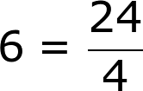
IMG33 | ver descripción de la imagen | Recurso M7A | Fotografía | Respuesta | MA_11_01_REC2_CO_IMG33.png | 110 x 110 px |  |  | a. 6 y equivale a 4/24 | 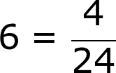
IMG34 | ver descripción de la imagen | Recurso M7A | Fotografía | Respuesta | MA_11_01_REC2_CO_IMG34.png | 110 x 110 px |  |  | a. 24/4 y equivale a 6 | 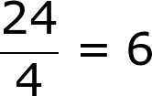
IMG35 | ver descripción de la imagen | Recurso M7A | Fotografía | Respuesta | MA_11_01_REC2_CO_IMG35.png | 110 x 110 px |  |  | a. 4/24 y equivale a 6 | 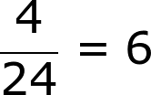
IMG36 | ver descripción de la imagen | Recurso M7A | Fotografía | Contenido | MA_11_01_REC2_CO_IMG36n.png | 286 x 286 px | MA_11_01_REC2_CO_IMG36a.png | 500 x 500 px | imagen de la pregunta 8, 4/4 en gráfica | 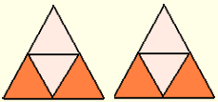
IMG37 | ver descripción de la imagen | Recurso M7A | Fotografía | Respuesta | MA_11_01_REC2_CO_IMG37.png | 110 x 110 px |  |  | a. adicionar 2/4 | 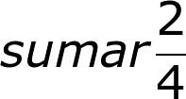
IMG38 | ver descripción de la imagen | Recurso M7A | Fotografía | Respuesta | MA_11_01_REC2_CO_IMG38.png | 110 x 110 px |  |  | a. sustraer 2/4 | 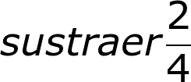
IMG39 | ver descripción de la imagen | Recurso M7A | Fotografía | Respuesta | MA_11_01_REC2_CO_IMG39.png | 110 x 110 px |  |  | a. adicionar 4/2
IMG40 | ver descripción de la imagen | Recurso M7A | Fotografía | Respuesta | MA_11_01_REC2_CO_IMG40.png | 110 x 110 px |  |  | ninguna
IMG41 | ver descripción de la imagen | Recurso M7A | Fotografía | Contenido | MA_11_01_REC2_CO_IMG41n.png | 286 x 286 px | MA_11_01_REC2_CO_IMG41a.png | 500 x 500 px | imagen de la pregunta 9, 5/9 en gráfica | 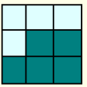
IMG42 | ver descripción de la imagen | Recurso M7A | Fotografía | Respuesta | MA_11_01_REC2_CO_IMG42.png | 110 x 110 px |  |  | 1
IMG43 | ver descripción de la imagen | Recurso M7A | Fotografía | Respuesta | MA_11_01_REC2_CO_IMG43.png | 110 x 110 px |  |  | cinco novenos
IMG44 | ver descripción de la imagen | Recurso M7A | Fotografía | Respuesta | MA_11_01_REC2_CO_IMG44.png | 110 x 110 px |  |  | nueve quintos
IMG45 | ver descripción de la imagen | Recurso M7A | Fotografía | Respuesta | MA_11_01_REC2_CO_IMG45.png | 110 x 110 px |  |  | cuatro novenos
IMG46 | ver descripción de la imagen | Recurso M7A | Fotografía | Contenido | MA_11_01_REC2_CO_IMG46n.png | 286 x 286 px | MA_11_01_REC2_CO_IMG46a.png | 500 x 500 px | imagen de la pregunta 10, 9/4 en gráfica
IMG47 | ver descripción de la imagen | Recurso M7A | Fotografía | Respuesta | MA_11_01_REC2_CO_IMG47.png | 110 x 110 px |  |  | cuatro octavos
IMG48 | ver descripción de la imagen | Recurso M7A | Fotografía | Respuesta | MA_11_01_REC2_CO_IMG48.png | 110 x 110 px |  |  | ocho cuartos
IMG49 | ver descripción de la imagen | Recurso M7A | Fotografía | Respuesta | MA_11_01_REC2_CO_IMG49.png | 110 x 110 px |  |  | nueve cuartos
IMG50 | ver descripción de la imagen | Recurso M7A | Fotografía | Respuesta | MA_11_01_REC2_CO_IMG50.png | 110 x 110 px |  |  | un cuarto

